Cuadro-04
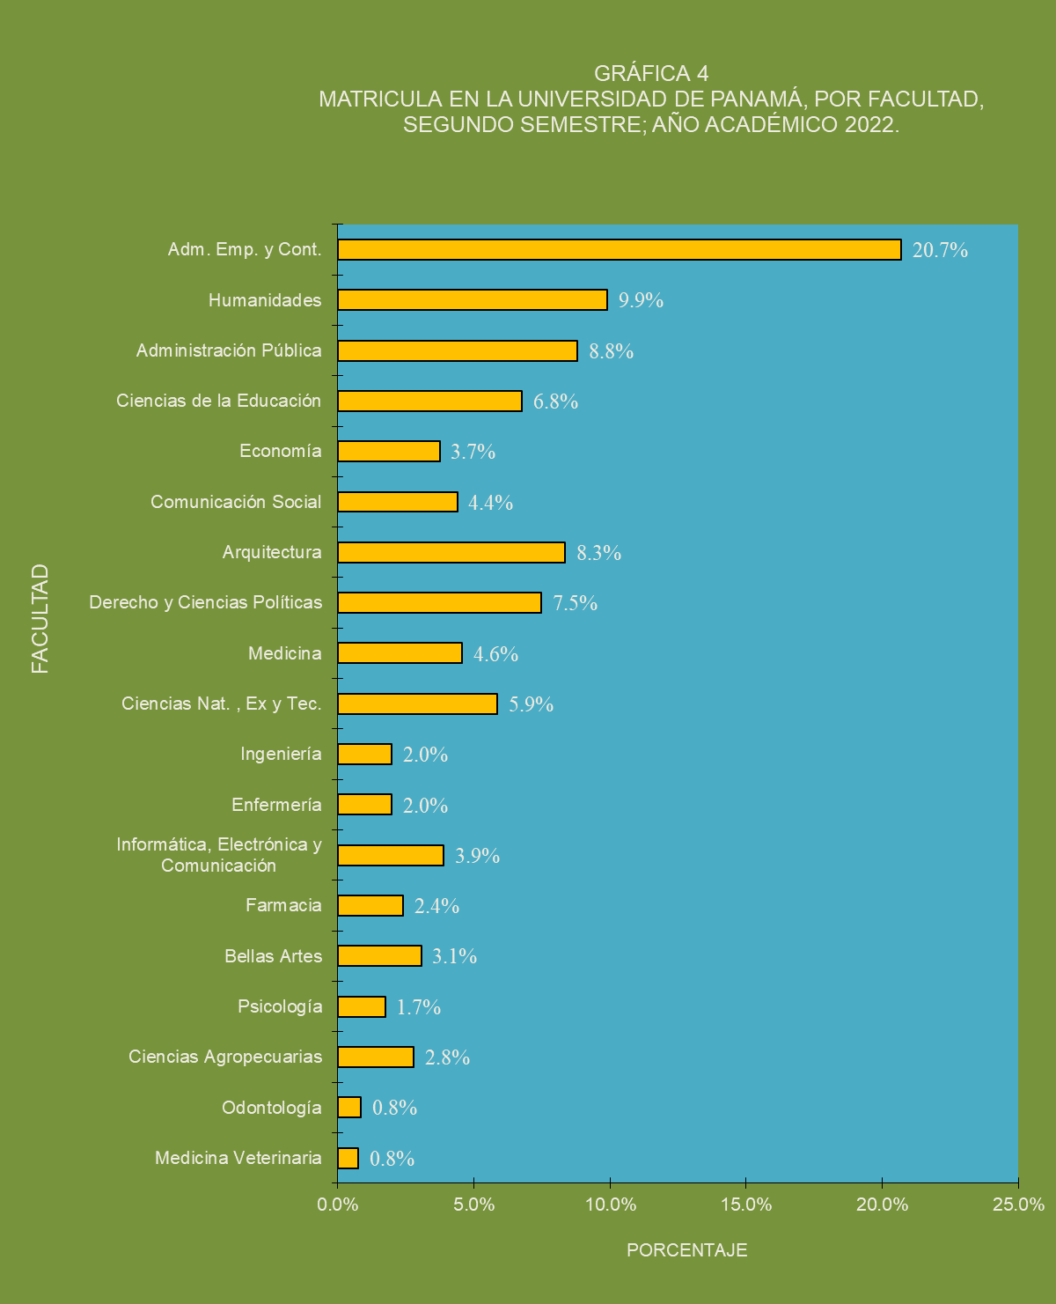
Cuadro 4. MATRÍCULA EN LA CIUDAD UNIVERSITARIA, POR SEXO Y TURNO, SEGÚN FACULTAD, ESCUELA Y CARRERA:
SEGUNDO SEMESTRE; AÑO ACADÉMICO 2022

Facultad, Escuela y Carrera | Total |  | Sexo |  | Turno
 | Número | Porcen- | Hombres | Mujeres | Diurno | Vespertino | Nocturno
 |  | taje

TOTAL | 37,588 | 100.0 | 13,468 | 24,120 | 28,045 | 925 | 8,618

ADMINISTRACIÓN DE EMPRESAS Y CONTABILIDAD | 7,779 | 20.7 | 2,513 | 5,266 | 5,443 | 137 | 2,199

Administración de Empresas | 5,534 | 14.7 | 1,698 | 3,836 | 4,061 | 82 | 1,391
Lic. Administración de Empresas | 809 | 2.2 | 305 | 504 | 544 | 11 | 254
Lic. Administración de Recursos Humanos | 1,017 | 2.7 | 143 | 874 | 715 | 19 | 283
Lic. Ingeniería de Operaciones y Logística Empresarial | 1,047 | 2.8 | 383 | 664 | 736 | 11 | 300
Lic. Administración Financiera y Negocios Internacionales | 822 | 2.2 | 269 | 553 | 601 | 10 | 211
Lic. Administración de Empresas Marítimas | 697 | 1.9 | 254 | 443 | 555 | 14 | 128
Lic. Administración de Empresas Turísticas(Bilingüe) | 627 | 1.7 | 158 | 469 | 519 | 10 | 98
Lic. Administración de Mercadeo, Promoción y Ventas | 512 | 1.4 | 184 | 328 | 388 | 7 | 117
Lic. Bilingüe en Administración de Oficinas | 3 | 0.0 | 2 | 1 | 3 | - | -

Contabilidad | 2,245 | 6.0 | 815 | 1,430 | 1,382 | 55 | 808
Lic. Contabilidad | 1,008 | 2.7 | 373 | 635 | 624 | 26 | 358
Lic. Contabilidad y Auditoría | 1,237 | 3.3 | 442 | 795 | 758 | 29 | 450

ADMINISTRACIÓN PÚBLICA | 3,307 | 8.8 | 1,093 | 2,214 | 1,916 | 212 | 1,179

Admnistración Pública | 1,787 | 4.8 | 595 | 1,192 | 1,075 | 65 | 647
Lic. Administración Pública | 678 | 1.8 | 226 | 452 | 344 | 5 | 329
Lic. Administración Policial | 93 | 0.2 | 72 | 21 | 90 | - | 3
Lic. Administración Pública Aduanera | 920 | 2.4 | 282 | 638 | 607 | 60 | 253
Lic. Desarrollo Comunitario | 57 | 0.2 | 10 | 47 | 30 | - | 27
Téc. Gestión Municipal | 39 | 0.1 | 5 | 34 | 4 | - | 35

Relaciones Internacionales | 803 | 2.1 | 412 | 391 | 506 | 3 | 294
Lic. Relaciones Internacionales | 428 | 1.1 | 149 | 279 | 281 | 2 | 145
Lic. Seguridad Nacional y Estudios Internacionales | 219 | 0.6 | 183 | 36 | 148 | 1 | 70
Lic. Seguridad Nacional y Sistema Internacional | 50 | 0.1 | 32 | 18 | 19 | - | 31
Téc. Control Migratorio, Seguridad y Estudios Internacionales | 31 | 0.1 | 18 | 13 | 4 | - | 27
Téc. Protección, Seguridad y Estudios Internacionales | 1 | 0.0 | 1 | - | 1 | - | -
Téc. Seguridad Aeronaval y Estudios Internacionales | 23 | 0.1 | 20 | 3 | 7 | - | 16
Téc. Protocolo y Relaciones Internacionales | 51 | 0.1 | 9 | 42 | 46 | - | 5

Trabajo Social | 717 | 1.9 | 86 | 631 | 335 | 144 | 238
Lic. Trabajo Social | 717 | 1.9 | 86 | 631 | 335 | 144 | 238

ARQUITECTURA Y DISEÑO | 3,134 | 8.3 | 1,225 | 1,909 | 1,998 | 17 | 1,119

Arquitectura | 3,134 | 8.3 | 1,225 | 1,909 | 1,998 | 17 | 1,119
Lic. Arquitectura | 1,550 | 4.1 | 676 | 874 | 1,085 | 2 | 463
Lic. Representación Arquitectónica Digital | 133 | 0.4 | 77 | 56 | 8 | - | 125
Lic. Edificación | 131 | 0.3 | 85 | 46 | 5 | 1 | 125
Lic. Diseño Industrial de Productos | 114 | 0.3 | 50 | 64 | 111 | - | 3
Lic. Diseño Gráfico | 663 | 1.8 | 247 | 416 | 457 | 14 | 192
Lic. Diseño de Interiores | 411 | 1.1 | 64 | 347 | 202 | - | 209
Lic. Diseño de Modas | 132 | 0.4 | 26 | 106 | 130 | - | 2

BELLAS ARTES | 1,154 | 3.1 | 605 | 549 | 936 | 5 | 213

Artes Teatral | 97 | 0.3 | 34 | 63 | 79 | 1 | 17
Lic. Arte Teatral | 97 | 0.3 | 34 | 63 | 79 | 1 | 17

Artes Visuales | 387 | 1.0 | 144 | 243 | 317 | 4 | 66
Lic. Artes Visuales | 387 | 1.0 | 144 | 243 | 317 | 4 | 66

Danza | 133 | 0.4 | 40 | 93 | 129 | - | 4
Lic. Ballet Clásico | 24 | 0.1 | 5 | 19 | 23 | - | 1
Lic. Danza Moderna | 39 | 0.1 | 10 | 29 | 39 | - | -
Cuadro 4. MATRÍCULA EN LA CIUDAD UNIVERSITARIA, POR SEXO Y TURNO, SEGÚN FACULTAD, ESCUELA Y CARRERA:
SEGUNDO SEMESTRE; AÑO ACADÉMICO 2022 (Continuación)

Facultad, Escuela y Carrera | Total |  | Sexo |  | Turno
 | Número | Porcen- | Hombres | Mujeres | Diurno | Vespertino | Nocturno
 |  | taje
Lic. Folklore y Danza de la Etnia Nacional | 41 | 0.1 | 14 | 27 | 39 | - | 2
Lic. Jazz y Danzas de Carácter | 29 | 0.1 | 11 | 18 | 28 | - | 1

Mùsica | 537 | 1.4 | 387 | 150 | 411 | - | 126
Lic. Bellas Artes con esp. en Instrumento Musical Canto | 22 | 0.1 | 8 | 14 | 17 | - | 5
Lic. Bellas Artes con esp. en Instrumento Musical Orquestal | 114 | 0.3 | 91 | 23 | 91 | - | 23
Lic. Bellas Artes con esp. en Instrumento Musical Guitarra | 6 | 0.0 | 6 | - | 4 | - | 2
Lic. Bellas Artes con esp. en Instrumento Musical Piano | 3 | 0.0 | 3 | - | 3 | - | -
Lic. Bellas Artes con esp. en Música | 392 | 1.0 | 279 | 113 | 296 | - | 96

CIENCIAS AGROPECUARIAS | 1,049 | 2.8 | 450 | 599 | 914 | 8 | 127

Ciencias Agrícola | 80 | 0.2 | 35 | 45 | 80 | - | -
Ing. Agronómica en Cultivos Tropicales | 80 | 0.2 | 35 | 45 | 80 | - | -

Ciencias Pecuarias | 217 | 0.6 | 108 | 109 | 216 | - | 1
Ingeniero Agrónomo Zootecnista | 217 | 0.6 | 108 | 109 | 216 | - | 1

Ingeniería Agrícola | 170 | 0.5 | 66 | 104 | 165 | 1 | 4
Ing. Manejo Ambiental | 1 | 0.0 | 1 | - | 1 | - | -
Ing. Manejo de Cuencas y Ambiente | 169 | 0.4 | 65 | 104 | 164 | 1 | 4

Desarrollo Agropecuario | 210 | 0.6 | 107 | 103 | 102 | - | 108
Ing. Desarrollo Agropecuario | 1 | 0.0 | - | 1 | - | - | 1
Ing. Agronegocios y Desarrollo Agropecuario | 209 | 0.6 | 107 | 102 | 102 | - | 107

Educación Para el Hogar | 372 | 1.0 | 134 | 238 | 351 | 7 | 14
Lic. Educación Para El Hogar | 3 | 0.0 | - | 3 | 3 | - | -
Lic. Ciencias de la Familia y del Desarrollo Comunitario | 64 | 0.2 | 5 | 59 | 59 | 1 | 4
Lic. Gastronomía | 305 | 0.8 | 129 | 176 | 289 | 6 | 10

CIENCIAS DE LA EDUCACIÓN | 2,543 | 6.8 | 503 | 2,040 | 1,785 | 79 | 679

Formación pedagógica | 1,587 | 4.2 | 174 | 1,413 | 1,260 | 45 | 282
Lic. Educación Pre-escolar | 669 | 1.8 | 5 | 664 | 591 | 16 | 62
Lic. Educación Primaria | 368 | 1.0 | 79 | 289 | 295 | 22 | 51
Lic. Orientación Educativa y Profesional | 184 | 0.5 | 45 | 139 | 123 | 3 | 58
Lic. Psicopedagogía | 178 | 0.5 | 19 | 159 | 143 | - | 35
Prof. Educación | 188 | 0.5 | 26 | 162 | 108 | 4 | 76

Docencia Media Diversificada | 956 | 2.5 | 329 | 627 | 525 | 34 | 397
Prof. Educación Media | 956 | 2.5 | 329 | 627 | 525 | 34 | 397

CIENCIAS NATURALES, EXACTAS Y TECNOLOGÍA | 2,202 | 5.9 | 789 | 1,413 | 1,888 | 81 | 233

Biología | 1,000 | 2.7 | 305 | 695 | 927 | 11 | 62
Lic. Biología(Tronco Común) | 706 | 1.9 | 225 | 481 | 671 | 3 | 32
Lic. Biología Ambiental | 21 | 0.1 | 6 | 15 | 20 | - | 1
Lic. Biología Animal | 7 | 0.0 | - | 7 | 6 | - | 1
Lic. Biología Vegetal | 3 | 0.0 | 1 | 2 | 3 | - | -
Lic. Biología Marina y Limnología | 28 | 0.1 | 9 | 19 | 25 | - | 3
Lic. Botánica | 7 | 0.0 | 2 | 5 | 7 | - | -
Lic. Biología Fisiología y Comportamiento Animal | 3 | 0.0 | 1 | 2 | 3 | - | -
Lic. Biología Genética y Biología Molecular | 25 | 0.1 | 9 | 16 | 25 | - | -
Lic. Biología Microbiología y Parasitología | 55 | 0.1 | 12 | 43 | 55 | - | -
Lic. Zoología | 19 | 0.1 | 4 | 15 | 16 | - | 3
Lic. Docencia de Biología | 126 | 0.3 | 36 | 90 | 96 | 8 | 22

Cuadro 4. MATRÍCULA EN LA CIUDAD UNIVERSITARIA, POR SEXO Y TURNO, SEGÚN FACULTAD, ESCUELA Y CARRERA:
SEGUNDO SEMESTRE; AÑO ACADÉMICO 2022 (Continuación)

Facultad, Escuela y Carrera | Total |  | Sexo |  | Turno
 | Número | Porcen- | Hombres | Mujeres | Diurno | Vespertino | Nocturno
 |  | taje
Estadística | 423 | 1.1 | 92 | 331 | 369 | 5 | 49
Lic. Ingeniería en Estadística | 67 | 0.2 | 26 | 41 | 64 | 1 | 2
Lic. Registros Médicos y Estadísticas de Salud | 327 | 0.9 | 56 | 271 | 294 | 4 | 29
Lic. Ciencias Actuariales | 29 | 0.1 | 10 | 19 | 11 | - | 18

Matemática | 217 | 0.6 | 126 | 91 | 100 | 6 | 111
Lic. Matemática | 95 | 0.3 | 63 | 32 | 69 | - | 26
Lic. Docencia de Matemática | 122 | 0.3 | 63 | 59 | 31 | 6 | 85

Física | 168 | 0.4 | 117 | 51 | 155 | 8 | 5
Lic. Física | 111 | 0.3 | 82 | 29 | 109 | - | 2
Lic. Docencia de Física | 57 | 0.2 | 35 | 22 | 46 | 8 | 3

Química | 394 | 1.0 | 149 | 245 | 337 | 51 | 6
Lic. Química | 239 | 0.6 | 90 | 149 | 231 | 4 | 4
Lic. Docencia de Química | 66 | 0.2 | 24 | 42 | 17 | 47 | 2
Lic. Tecnología Química Industrial | 89 | 0.2 | 35 | 54 | 89 | - | -

COMUNICACIÓN SOCIAL | 1,650 | 4.4 | 643 | 1,007 | 1,030 | 2 | 618

Comunicación Audiovisual | 396 | 1.1 | 226 | 170 | 236 | - | 160
Lic. Producción y Dirección de Radio, Cine y Televisión | 396 | 1.1 | 226 | 170 | 236 | - | 160

Comunicación Corporativa | 525 | 1.4 | 138 | 387 | 326 | 1 | 198
Lic. Eventos y Protocolo Corporativo | 267 | 0.7 | 57 | 210 | 174 | 1 | 92
Lic. Relaciones Públicas | 258 | 0.7 | 81 | 177 | 152 | - | 106

Periodismo | 358 | 1.0 | 140 | 218 | 242 | 1 | 115
Lic. Periodismo | 358 | 1.0 | 140 | 218 | 242 | 1 | 115

Publicidad | 371 | 1.0 | 139 | 232 | 226 | - | 145
Lic. Publicidad | 371 | 1.0 | 139 | 232 | 226 | - | 145

DERECHO Y CIENCIAS POLÍTICAS | 2,809 | 7.5 | 1,021 | 1,788 | 1,931 | 15 | 863

Derecho y Ciencias Políticas | 2,809 | 7.5 | 1,021 | 1,788 | 1,931 | 15 | 863
Lic. Derecho y Ciencias Políticas | 2,370 | 6.3 | 900 | 1,470 | 1,785 | 14 | 571
Lic. Ciencias Políticas | 68 | 0.2 | 30 | 38 | 61 | 1 | 6
Téc. Operario en Sistema Penal Acusatorio | 51 | 0.1 | 13 | 38 | 46 | - | 5
Téc. Superior en Criminalística | 320 | 0.9 | 78 | 242 | 39 | - | 281

ECONOMÍA | 1,407 | 3.7 | 537 | 870 | 982 | 38 | 387

Economía | 350 | 0.9 | 157 | 193 | 261 | 11 | 78
Lic. Economía | 268 | 0.7 | 130 | 138 | 201 | 3 | 64
Lic. Economía para la Gestión Ambiental | 43 | 0.1 | 14 | 29 | 33 | 7 | 3
Lic. Estadística Económica y Social | 39 | 0.1 | 13 | 26 | 27 | 1 | 11

Finanzas y Banca | 1,057 | 2.8 | 380 | 677 | 721 | 27 | 309
Lic. Finanzas y Banca | 984 | 2.6 | 342 | 642 | 684 | 27 | 273
Lic. Inversión y Riesgo | 73 | 0.2 | 38 | 35 | 37 | - | 36

ENFERMERÍA | 747 | 2.0 | 116 | 631 | 723 | 10 | 14

Enfermería | 747 | 2.0 | 116 | 631 | 723 | 10 | 14
Lic. Ciencias de la Enfermería | 747 | 2.0 | 116 | 631 | 723 | 10 | 14

FARMACIA | 899 | 2.4 | 216 | 683 | 833 | 15 | 51

Farmacia | 899 | 2.4 | 216 | 683 | 833 | 15 | 51
Lic. Farmacia | 764 | 2.0 | 195 | 569 | 702 | 14 | 48
Téc. Farmacia | 135 | 0.4 | 21 | 114 | 131 | 1 | 3

Cuadro 4. MATRÍCULA EN LA CIUDAD UNIVERSITARIA, POR SEXO Y TURNO, SEGÚN FACULTAD, ESCUELA Y CARRERA:
SEGUNDO SEMESTRE; AÑO ACADÉMICO 2022 (Continuacion)

Facultad, Escuela y Carrera | Total |  | Sexo |  | Turno
 | Número | Porcen- | Hombres | Mujeres | Diurno | Vespertino | Nocturno
 |  | taje

HUMANIDADES | 3,723 | 9.9 | 1,485 | 2,238 | 2,915 | 67 | 741

Archiviología | 189 | 0.5 | 50 | 139 | 123 | 3 | 63
Lic. Gestión Archivística | 189 | 0.5 | 50 | 139 | 123 | 3 | 63

Bibliotecología | 114 | 0.3 | 19 | 95 | 67 | 4 | 43
Lic. Bibliotecología y Ciencias de la Información | 114 | 0.3 | 19 | 95 | 67 | 4 | 43

Educación Física | 569 | 1.5 | 434 | 135 | 440 | 9 | 120
Lic. Humanidades con esp. en Educación Física | 569 | 1.5 | 434 | 135 | 440 | 9 | 120

Español | 340 | 0.9 | 75 | 265 | 231 | 5 | 104
Lic. Humanidades con esp. en Español | 340 | 0.9 | 75 | 265 | 231 | 5 | 104

Estudios Generales(1) | 1 | 0.0 | - | 1 | 1 | - | -

Filosofìa e Historia | 104 | 0.3 | 61 | 43 | 42 | 1 | 61
Lic. Humanidades con esp. en Filosofía e Historia | 62 | 0.2 | 36 | 26 | 30 | - | 32
Lic. Humanidades con esp. en Filosofía, Ética y Valores | 42 | 0.1 | 25 | 17 | 12 | 1 | 29

Francés | 141 | 0.4 | 45 | 96 | 39 | 2 | 100
Lic. Humanidades con esp. en Francés | 141 | 0.4 | 45 | 96 | 39 | 2 | 100

Geografía e Historia | 776 | 2.1 | 281 | 495 | 696 | 14 | 66
Lic. Humanidades con esp. en Geografía e Historia | 278 | 0.7 | 149 | 129 | 232 | 4 | 42
Lic. Humanidades con esp. en Turismo Alternativo | 472 | 1.3 | 122 | 350 | 448 | 9 | 15
Lic. Cartografía | 24 | 0.1 | 10 | 14 | 15 | - | 9
Lic. Humanidades con esp. en Turismo Geográfico Ecológico | 2 | 0.0 | - | 2 | 1 | 1 | -

Historia | 414 | 1.1 | 151 | 263 | 366 | 4 | 44
Lic. Antropología | 77 | 0.2 | 28 | 49 | 72 | 1 | 4
Lic. Humanidades con esp. en Historia | 121 | 0.3 | 64 | 57 | 111 | - | 10
Lic. Turismo Histórico Cultural con énfasis en Promoción Cultural | 216 | 0.6 | 59 | 157 | 183 | 3 | 30

Inglés | 855 | 2.3 | 310 | 545 | 742 | 23 | 90
Lic. Humanidades con esp. en Inglés | 815 | 2.2 | 300 | 515 | 713 | 21 | 81
Téc. Comunicación en Inglés como Lengua Extranjera | 40 | 0.1 | 10 | 30 | 29 | 2 | 9

Sociología | 220 | 0.6 | 59 | 161 | 168 | 2 | 50
Lic. Sociología | 220 | 0.6 | 59 | 161 | 168 | 2 | 50

INFORMÁTICA, ELECTRÓNICA Y COMUNICACIÓN | 1,461 | 3.9 | 1,061 | 400 | 1,394 | 11 | 56

Ingeniería Electrónica y Comunicación | 542 | 1.4 | 403 | 139 | 516 | 2 | 24
Lic. Ingeniería en Electrónica y Comunicación | 194 | 0.5 | 152 | 42 | 181 | 1 | 12
Lic. Ingeniería Mecatrónica | 120 | 0.3 | 87 | 33 | 120 | - | -
Lic. Comercio Electrónico | 228 | 0.6 | 164 | 64 | 215 | 1 | 12

Ingeniería Informática | 919 | 2.4 | 658 | 261 | 878 | 9 | 32
...

Gráfica-4
GRÁFICA 4 MATRÍCULA EN LA CIUDAD UNIVERSITARIA, POR FACULTAD; SEGUNDO SEMESTRE; AÑO ACADÉMICO 2,009
Medicina Veterinaria | 0.8%
Odontología | 0.8%
Ciencias Agropecuarias | 2.8%
Psicología | 1.7%
Bellas Artes | 3.1%
Farmacia | 2.4%
Informática, Electrónica y Comunicación | 3.9%
Enfermería | 2.0%
Ingeniería | 2.0%
Ciencias Nat. , Ex y Tec. | 5.9%
Medicina | 4.6%
Derecho y Ciencias Políticas | 7.5%
Arquitectura | 8.3%
Comunicación Social | 4.4%
Economía | 3.7%
Ciencias de la Educación | 6.8%
Administración Pública | 8.8%
Humanidades | 9.9%
Adm. Emp. y Cont. | 20.7%

